Sheet1
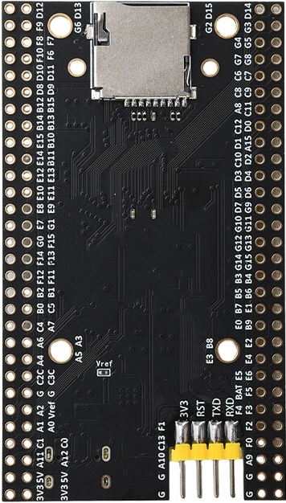
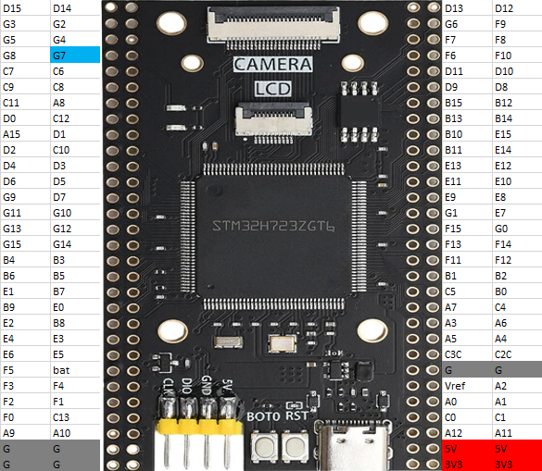
D15 | D14 | 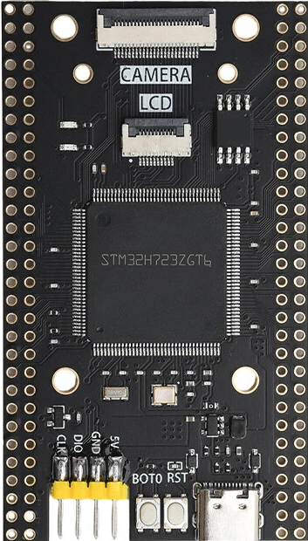 |  |  |  |  | D13 | D12 | 30 | 1
G3 | G2 |  |  |  |  |  | G6 | F9 | 29 | 2
G5 | G4 |  |  |  |  |  | F7 | F8 | 28 | 3
G8 | G7 |  |  |  |  |  | F6 | F10 | 27 | 4
C7 | C6 |  |  |  |  |  | D11 | D10 | 26 | 5
C9 | C8 |  |  |  |  |  | D9 | D8 | 25 | 6
C11 | A8 |  |  |  |  |  | B15 | B12 | 24 | 7
D0 | C12 |  |  |  |  |  | B13 | B14 | 23 | 8
A15 | D1 |  |  |  |  |  | B10 | E15 | 22 | 9
D2 | C10 |  |  |  |  |  | B11 | E14 | 21 | 10
D4 | D3 |  |  |  |  |  | E13 | E12 | 20 | 11
D6 | D5 |  |  |  |  |  | E11 | E10 | 19 | 12
G9 | D7 |  |  |  |  |  | E9 | E8 | 18 | 13
G11 | G10 |  |  |  |  |  | G1 | E7 | 17 | 14
G13 | G12 |  |  |  |  |  | F15 | G0 | 16 | 15
G15 | G14 |  |  |  |  |  | F13 | F14 | 15 | 16
B4 | B3 |  |  |  |  |  | F11 | F12 | 14 | 17
B6 | B5 |  |  |  |  |  | B1 | B2 | 13 | 18
E1 | B7 |  |  |  |  |  | C5 | B0 | 12 | 19
B9 | E0 |  |  |  |  |  | A7 | C4 | 11 | 20
E2 | B8 |  |  |  |  |  | A3 | A6 | 10 | 21
E4 | E3 |  |  |  |  |  | A5 | A4 | 9 | 22
E6 | E5 |  |  |  |  |  | C3C | C2C | 8 | 23
F5 | bat |  |  |  |  |  | G | G | 7 | 24
F3 | F4 |  |  |  |  |  | Vref | A2 | 6 | 25
F2 | F1 |  |  |  |  |  | A0 | A1 | 5 | 26
F0 | C13 |  |  |  |  |  | C0 | C1 | 4 | 27
A9 | A10 |  |  |  |  |  | A12 | A11 | 3 | 28
G | G |  |  |  |  |  | 5V | 5V | 2 | 29
G | G |  |  |  |  |  | 3V3 | 3V3 | 1 | 30
 |  |  | CLK | DIO | GND | 5V
 |  |  | RX | TX | RST | 3V3
 |  |  | PA10 | PA9

Sheet2
